page 1


page 3
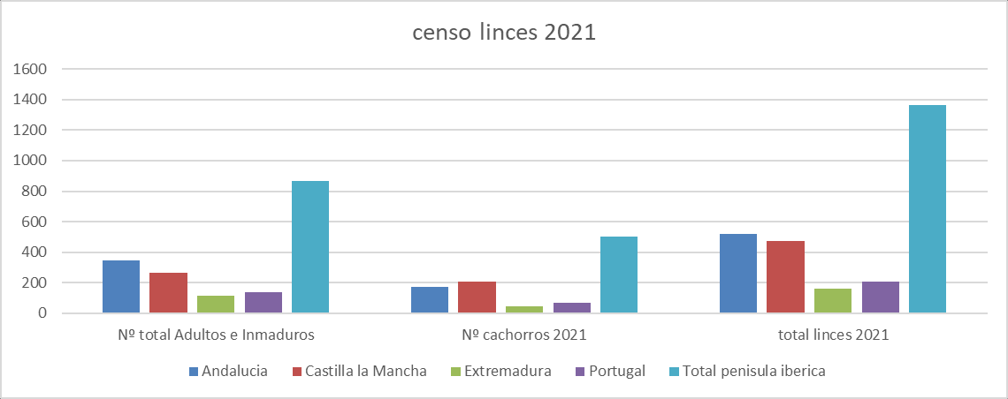
CENSO DELINCEIBÉRICO | España y Portugal | 20 21 Las cifras aportadas por los censos de las diferentes comunidades autónomas españolas dan unos resultados de productividad de cachorros nacidos/hembra territorial de 1,8 en el cómputo general de España, mientras que los resultados de Portugal fueron de 2,3. Para las comunidades autónomas españolas, los ratios de cachorros nacidos por hembras territoriales fueron los siguientes: Andalucía 1,4; Castilla-La Mancha, 2,4; y Extremadura, 1,4. La proporción entre machos/hembras maduros e inmaduros (sex ratio) censados resultó de 0,99 a favor de las hembras (347 machos/352 hembras).
Número de hembras reproductoras/ territoriales en 2021* | Número de cachorros nacidos en 2021 |  | Número total de ejemplares maduros + inmaduros censados (excluyendo cachorros del año) |  | Fecundidad (cachorros nacidos/hembras territoriales)

PORTUGAL 31 70 139 (16,06%) 2,3
ESPAÑA | 246 | 430 |  | 726 (83,94%) |  | 1,8
Andalucía | 124 | 174 |  | 345 (47,5% de España) |  | 1,4
Castilla-La Mancha | 88 | 208 |  | 265 (36,5% de España) |  | 2,4
Extremadura 34 48 116 (15,9% de España) 1,4 TOTAL 277 500 865

*= independientemente de si han llegado a parir o no

page 4
CENSO DELINCEIBÉRICO | España y Portugal | 20 21
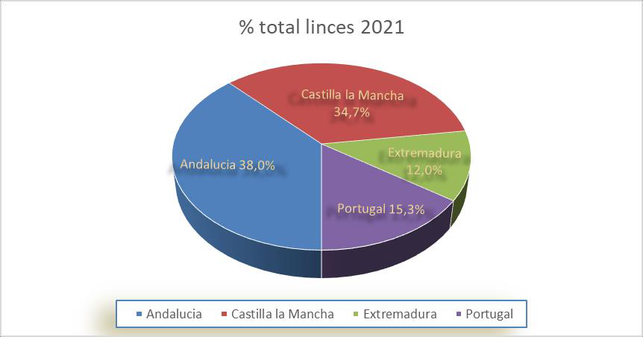
Evolución de la población de lince ibérico en España y Portugal
(2002-2021)
20022003200420052006200720082009201020112012201320142015201620172018201920202021
Total linces
Hembras reproductoras
Cachorros nacidos
1300 1200 1100 1000 900 800 700 600 500 400 300 200 100 0

page 7
CENSO DELINCEIBÉRICO | España y Portugal | 20 21 PORTUGAL Portugal, con un núcleo de reproducción situado al sur del país denominado Vale do Guadiana, proporciona un censo total de 209 ejemplares durante 2021, de los cuales 139 son individuos adultos o subadultos. Cuenta con 31 hembras reproductoras, que han producido 70 cachorros durante la temporada de 2021.
Núcleo Poblacional | Nº hembras reproductoras | Nº cachorros 2021 | Nº total de ejemplares maduros e inmaduros (sin cachorros) | Nº de machos maduros e inmaduros (sin cachorros ) | Nº de hembras maduras e inmaduras (sin cachorros) | Total Adultos/ subadultos y cachorros
Vale do Guadiana | 31 | 70 | 139 | 78 | 61 | 209
Total Portugal | 31 | 70 | 139 | 78 | 61 | 209
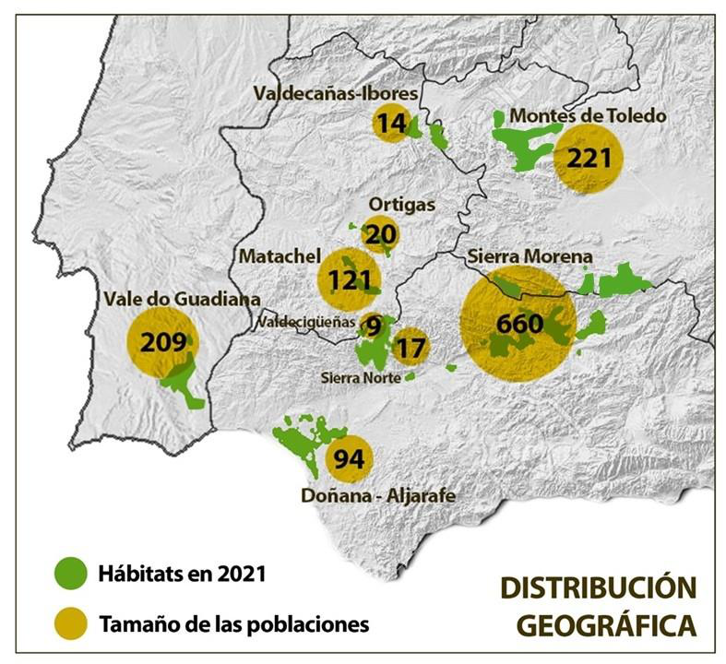
El área denominada Sierra Morena acoge los núcleos de Andújar-Cardeña, Guarrizas y Guadalmellato en Andalucía (Jaén y Córdoba), así como los denominados Sierra Morena Oriental y Sierra Morena Occidental de Castilla-La Mancha (Ciudad Real).

page 8
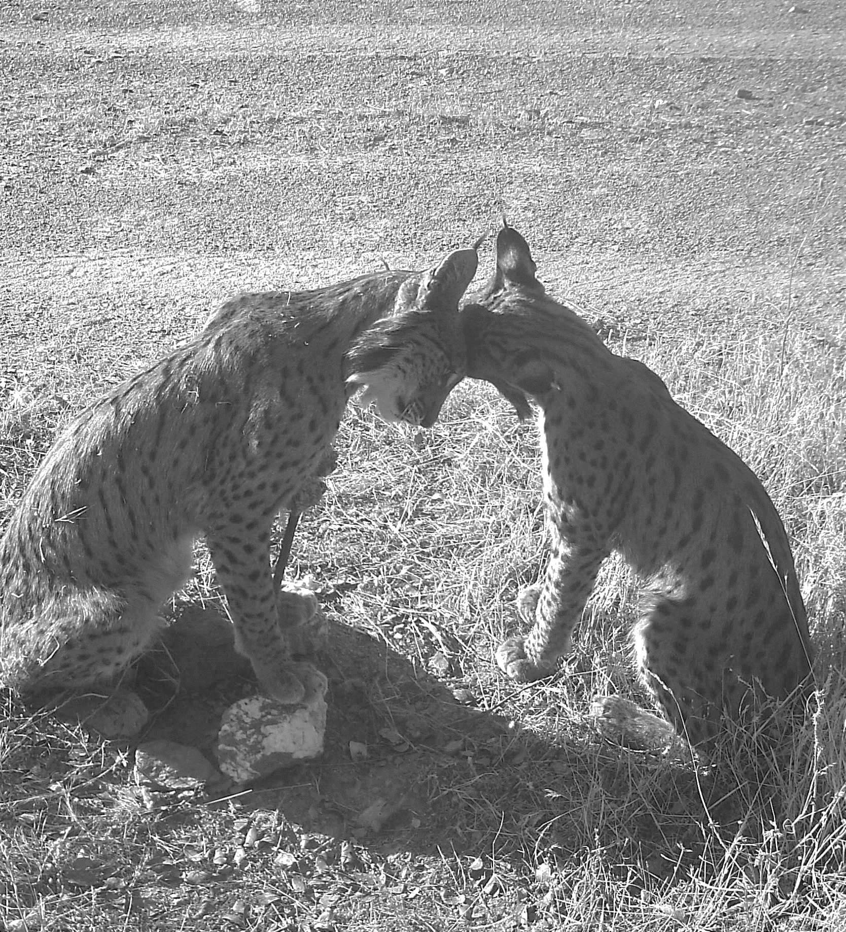
CENSO DELINCEIBÉRICO | España y Portugal | 20 21

